Sheet2
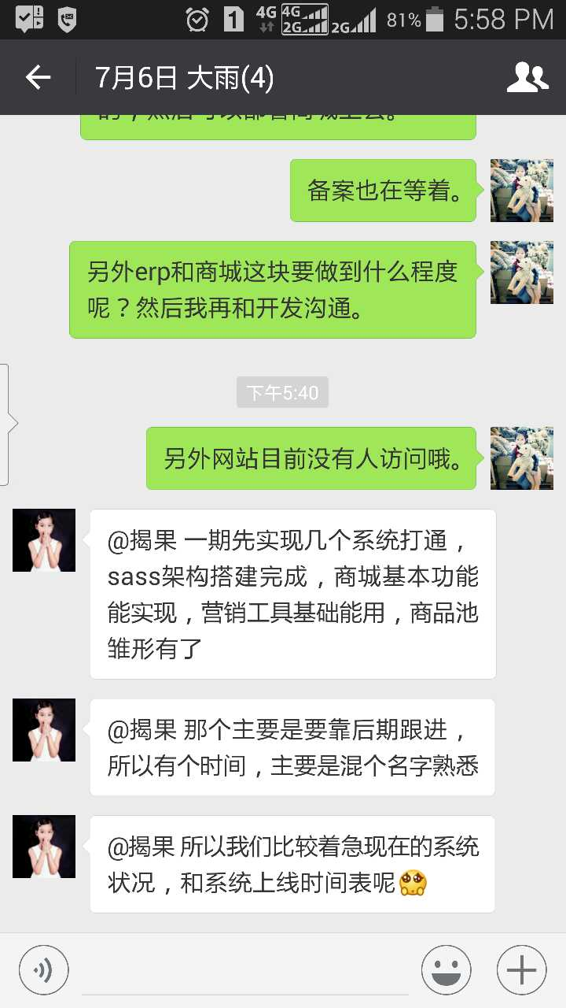

商城基本功能
营销工具 | 九宫格再购买后能够正常运行
商品池

排个优先级，优选测试

功能-》库表-》代码

Sheet3
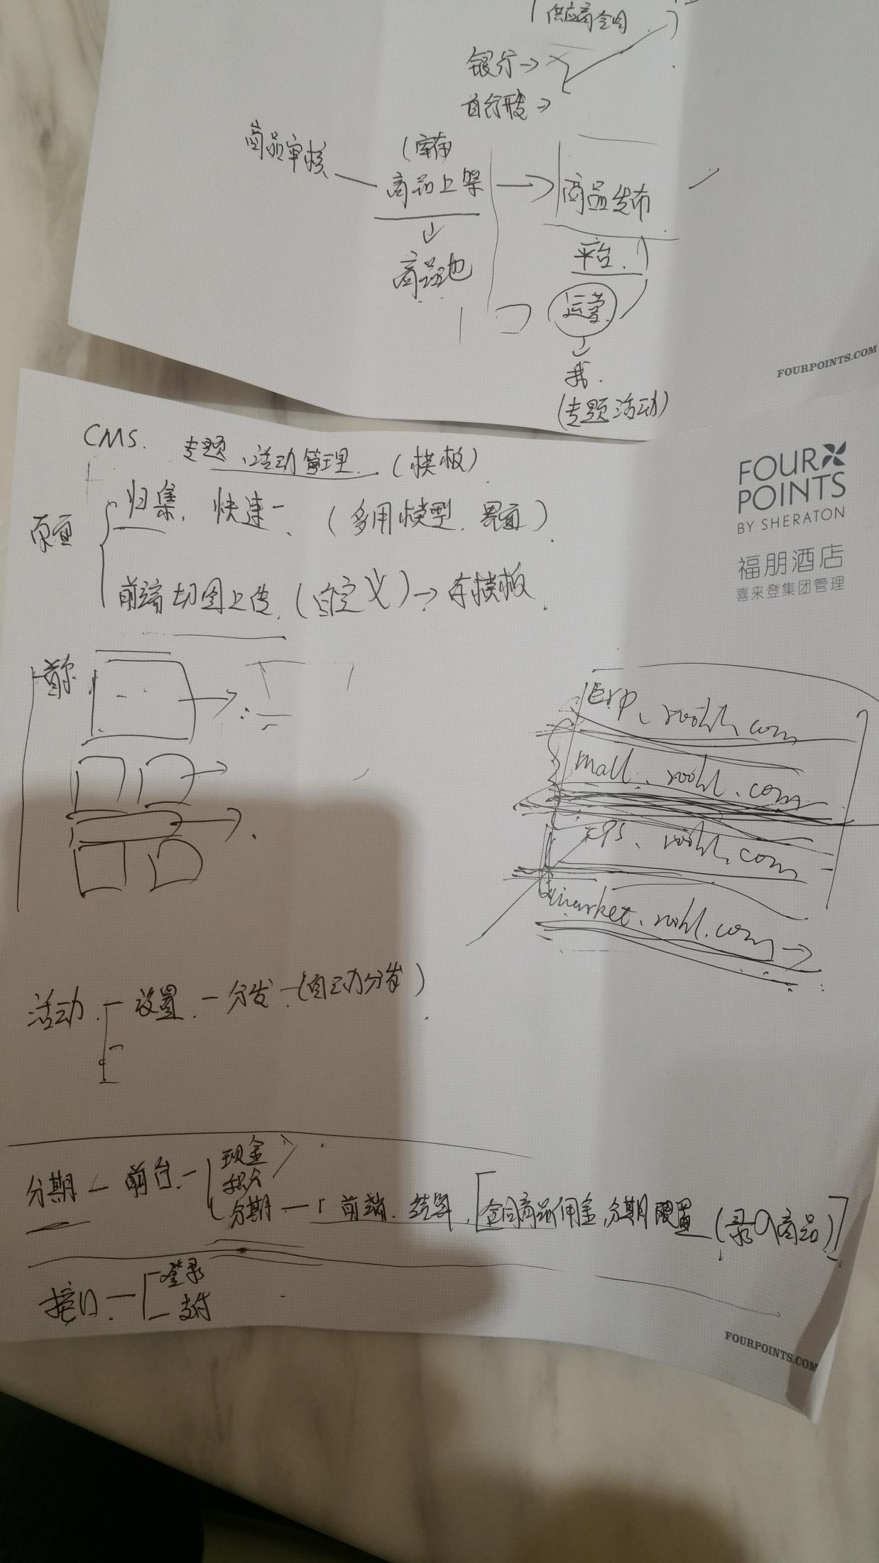
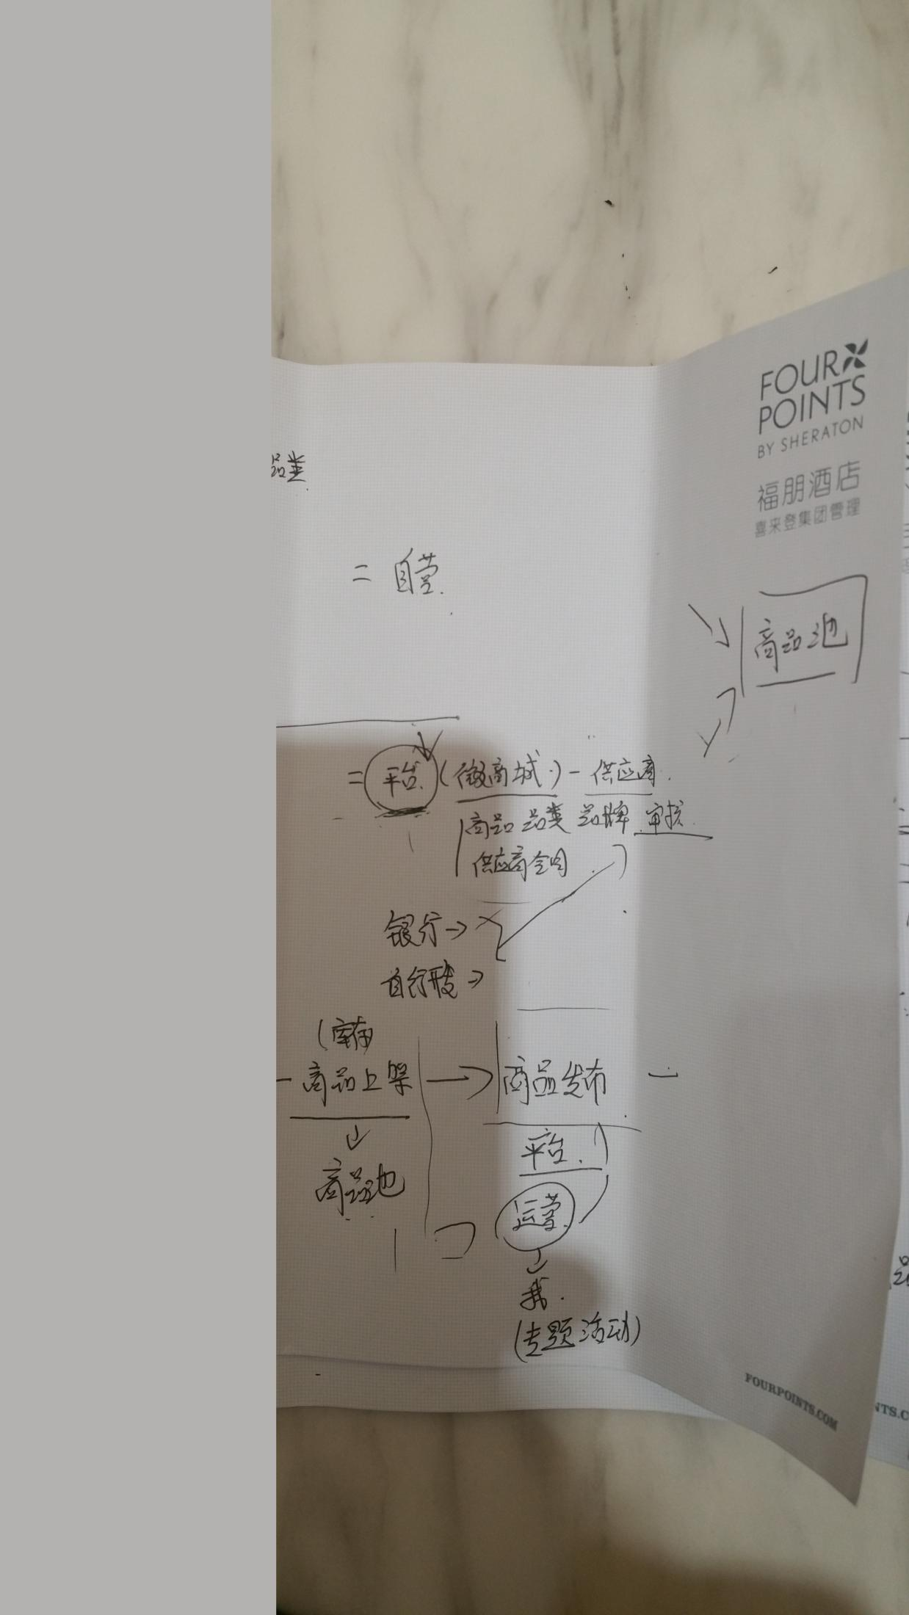

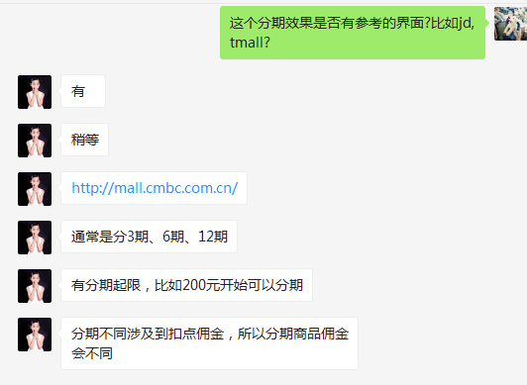

分期参考 | http://mall.cmbc.com.cn/

